画面遷移図
Webページアクセス時

fs-01-001
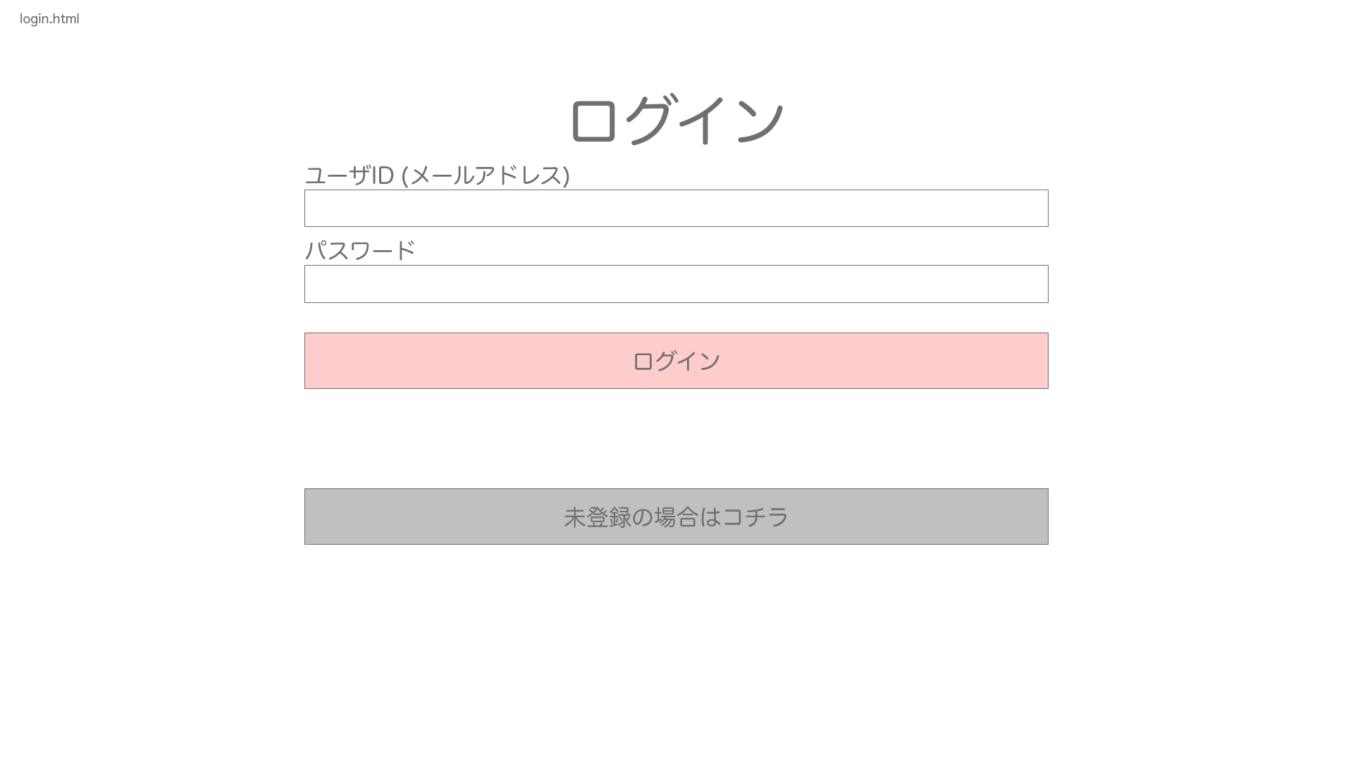

戻るボタンクリック

 |  | fs-02-001
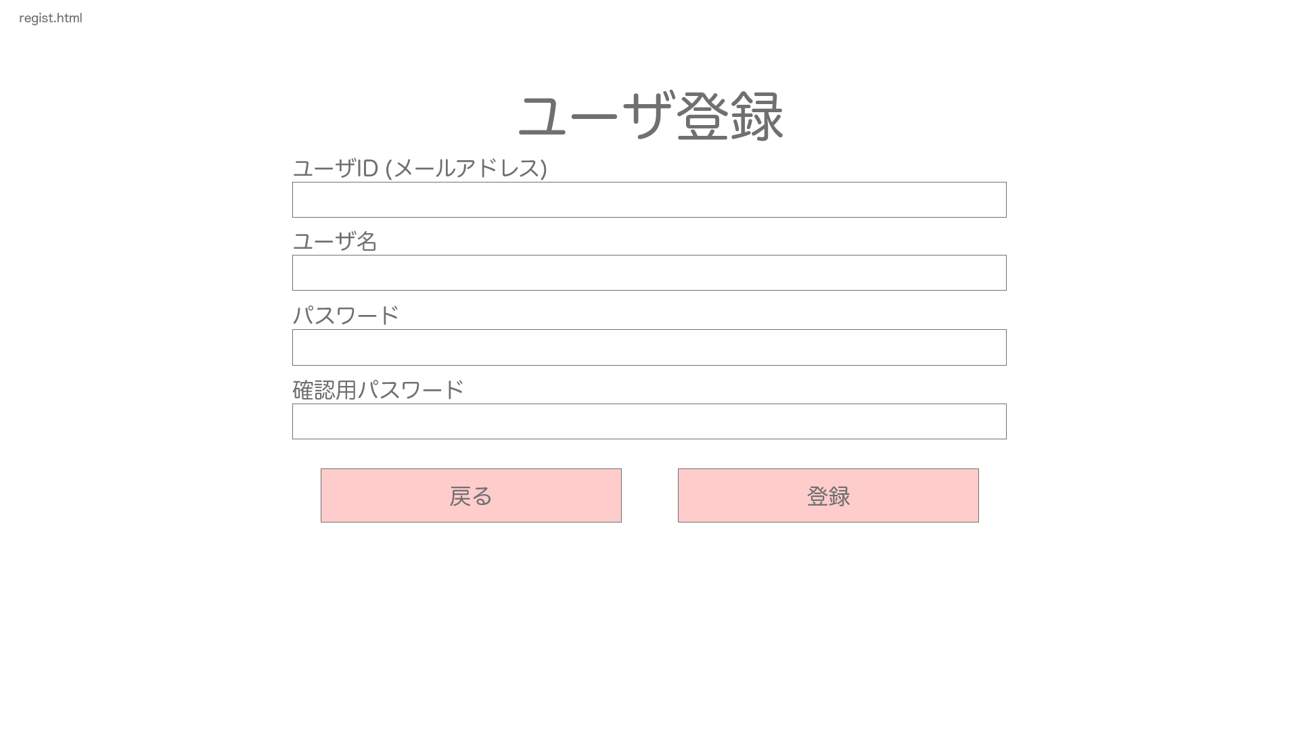

未登録の場合

登録完了の場合

ログアウトボタン
クリック

ログイン成功の場合

fs-05-001
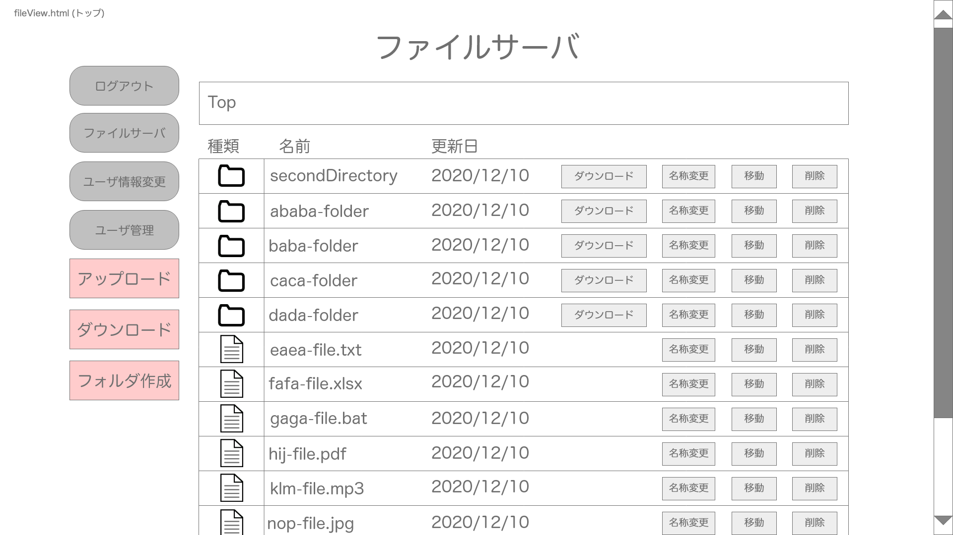

ファイルサーバボタン
クリック

マスタのみアクセス可能

ディレクトリ階層のディレクトリをクリック
→上位ディレクトリへ
フォルダ名をクリック
→下層ディレクトリへ
ユーザ管理ボタン
クリック
ユーザ情報変更ボタン
クリック

fs-04-001
fs-05-002 |  |  | fs-03-001
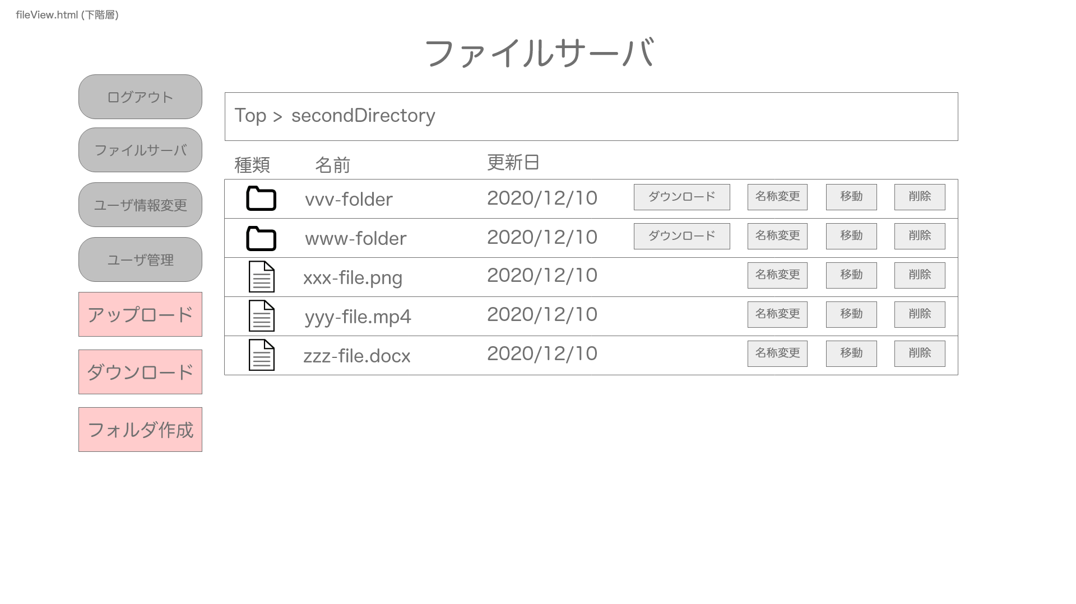
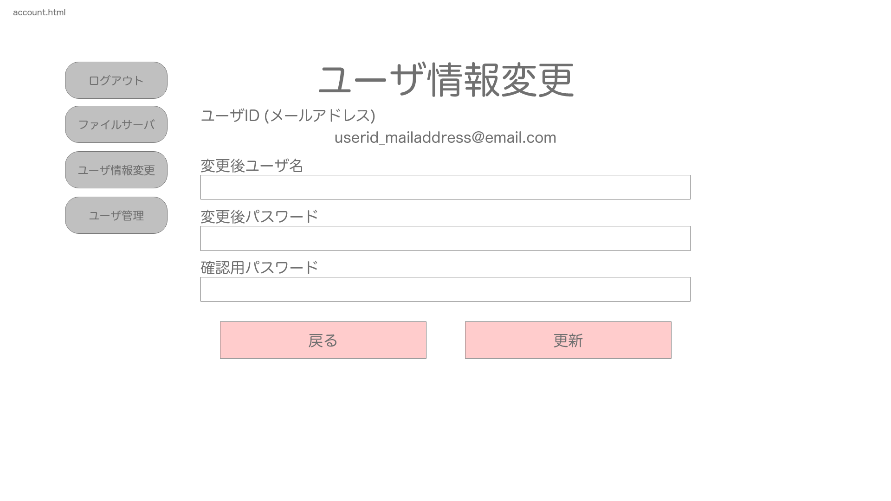
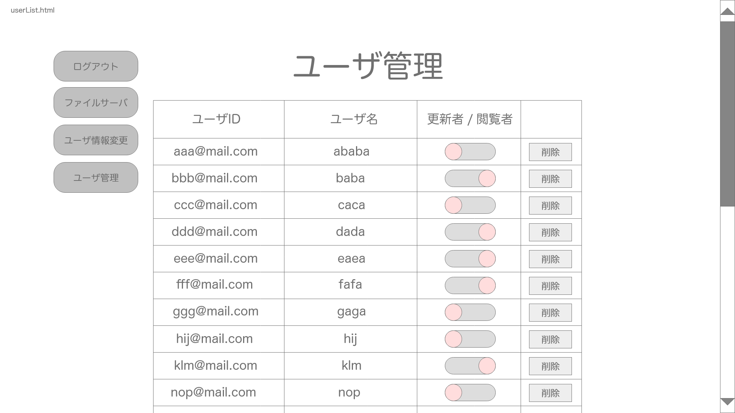

ユーザ管理ボタン
クリック

ユーザ情報変更ボタン
クリック

以下階層の分だけ続く
戻る場合
更新成功した場合
ファイルサーバボタンクリック
ファイルサーバボタン
クリック

 | fs-05-n(n <= 259)

 |  |  |  | fs-05-001

下層ディレクトリ

ファイルサーバボタン
クリック

